SOLUCIÓN VENTAS
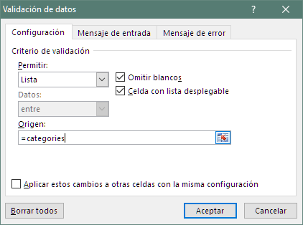
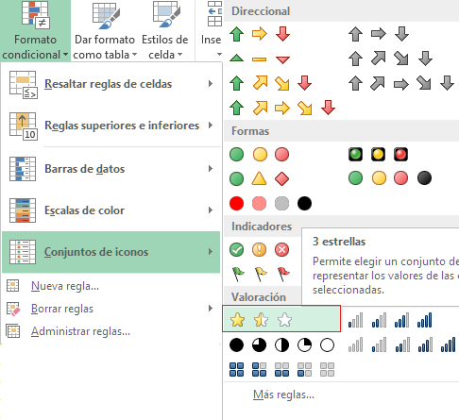
=BUSCARV(categoria;ventas;D$1;FALSO)
=MAX(J8:J13)
=COINCIDIR(J2;J8:J13;0)
 |  | 1 | 2 | 3 | 4 | 5 | 6 | 7 | Incremento máximo | 3
 |  |  |  |  |  |  |  |  | 50.00% | Cervezas
=INDICE(C8:C13;K1)
Seleccione Categoría | Ventas Brutas |  | $67,800.00 | $81,360.00 | $49,720.00 | $58,760.00 | $63,280.00 | $67,800.00
Otros | % incremento |  |  | 20.00% | -38.89% | 18.18% | 7.69% | 7.14% |  | Objetivo
 |  |  |  |  |  |  |  |  |  | 40%
 |  | Ventas brutas por categoría | Año 2016 | Año 2017 | Año 2018 | Año 2019 | Año 2020 | Año 2021 | % incremento | Incremento
1 |  | Comidas | $678,000.00 | $711,900.00 | $779,700.00 | $813,600.00 | $847,500.00 | $881,400.00 | 30.00% | Regular
2 |  | Bebidas | $33,900.00 | $33,900.00 | $33,900.00 | $33,900.00 | $37,290.00 | $38,985.00 | 15.00% | Regular
3 |  | Cervezas | $33,900.00 | $40,680.00 | $37,290.00 | $44,070.00 | $47,460.00 | $50,850.00 | 50.00% | Bien
4 |  | Vino | $101,700.00 | $98,310.00 | $115,260.00 | $115,260.00 | $118,650.00 | $128,820.00 | 26.67% | Regular
5 |  | Licores | $110,175.00 | $105,090.00 | $122,040.00 | $116,955.00 | $122,040.00 | $135,600.00 | 23.08% | Regular
6 |  | Otros | $67,800.00 | $81,360.00 | $49,720.00 | $58,760.00 | $63,280.00 | $67,800.00 | 0.00% | Mal
 |  | Ventas brutas | $1,025,475.00 | $1,071,240.00 | $1,137,910.00 | $1,182,545.00 | $1,236,220.00 | $1,303,455.00
=SI.ERROR((E8-D8)/D8;0)
=SI(J8<$K$6/3;"Mal";SI(J8<=$K$6; "Regular"; "Bien"))
 |  | Porcentaje de incremento |  | Dividir (período actual - período anterior) por el período anterior
 |  | Comidas |  | 5.00% | 9.52% | 4.35% | 4.17% | 4.00%
 |  | Bebidas |  | 0.00% | 0.00% | 0.00% | 10.00% | 4.55%
 |  | Cervezas |  | 20.00% | -8.33% | 18.18% | 7.69% | 7.14%
 |  | Vino |  | -3.33% | 17.24% | 0.00% | 2.94% | 8.57%
 |  | Licores |  | -4.62% | 16.13% | -4.17% | 4.35% | 11.11%
 |  | Otros |  | 20.00% | -38.89% | 18.18% | 7.69% | 7.14%
 |  | Ventas brutas |  | 4.46% | 6.22% | 3.92% | 4.54% | 5.44%

